副驾驶首页 (2)
 |  |  |  |  |  |  |  |  |  |  |  |  |  | 版本：A 识别号：GR/ZY/BOM-2022-05-002
编号：GR-21-01-23
车型 |  | L6000 | L6000副驾驶员座椅总成EBOM清单 |  |  |  |  |  |  |  |  |  | 编制 | 审核 | 标准化 | 批准 | 页次 | 日 期
 |  |  | (首页 ) |  |  |  |  |  |  |  |  |  | 李世新 |  |  |  | 1/1 | 2022-05-21
图示 |  | NO. | 件号 | 件名 |  |  |  | 产品描述 |  |  |  |  | 单台用量 | 车型配置 |  | 备注
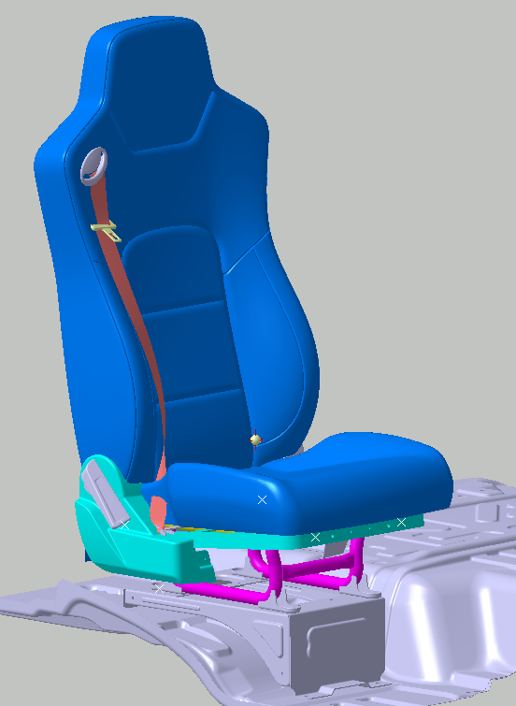 |  | 1 | DZ16231510320 （SHT0014507） | 副驾驶员座椅总成 |  |  |  | X5000S靠背造型/M3000S坐垫造型、三点式安全带、靠背调节 |  |  |  |  | 1
 |  | 2 | DZ16231510330 （SHT0014918） | 副驾驶员座椅总成 |  |  |  | 在DZ16231510320基础上更换通风面料 |  |  |  |  | 1 |  |  | 20220525邮件输入
 |  | 3 |  | 以下空白
 |  | 4
 |  | 5
 |  | 6
变更履历
No | 日期 | 零件号 | 零件名称 | 变更内容 |  | 变更原因 | 变更来源 |  | No | 日期 | 零件号 | 零件名称 | 变更内容 |  | 变更原因 |  | 变更来源
1 | 20220529 | H4681010091A0 | 安全带出口盖板 | 替代H5-6802126 | 更正EBOM
2 | 20220529 | H4681010096A0 | 安全带外部罩壳固定卡片 | 替代H5-6802127 | 更正EBOM
3 | 20220601 | SHT0014057 | 副驾驶调角器左罩壳 | 替代SHT0013246 | SHT0013246
4 | 20220601 | SHT0014058 | 副驾驶调角器右罩壳 | 替代SHT0013247 | SHT0013247
5 | 20220608 | SHT0014230 | 副驾驶员靠背面套总成 | 替代SHT0014706
6 | 20220719 | DZ16231510330 （SHT0014918） | 副驾驶员座椅总成 | 新增配置，及相关零部件 |  | 商务输入
7 | 20220719 | SHT0014883 | 副司机底座遮挡板 | 新增 |  | 客户要求
8

